상품제안서
컵앤컵스 리유저블 텀블러 520ml | 상품코드: S26081

 |  |  |  |  |  |  | 02-713-8555 | www.synergygift.co.kr
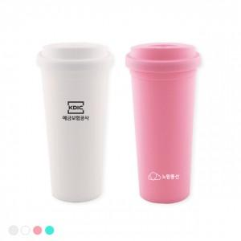 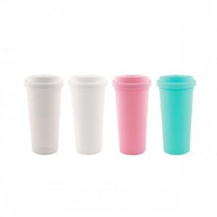 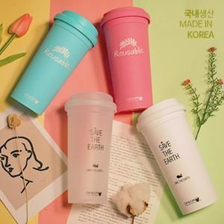

【상세/제작정보】

【인쇄/포장옵션】 | 실크, 풀칼라 / 시판박스

【공급단가】 | 수량 | 100~ | 500~ | 1,000~ | 3,000~ | 5,000~
*VAT별도 | 반투명 | 2,020원 | 1,950원 | 1,870원 | 1,800원 | 1,750원
 | 화이트 | 2,020원 | 1,950원 | 1,870원 | 1,800원 | 1,750원
 | 핑크 | 2,020원 | 1,950원 | 1,870원 | 1,800원 | 1,750원
 | 민트 | 2,020원 | 1,950원 | 1,870원 | 1,800원 | 1,750원

【상품 URL】 | https://www.synergygift.co.kr:443/src/goods_detail.php?gdno=26081

